Лист1
TestCase | Description | Test Step | ScreenShot | Expected Result | Status
First Name | Принимает слово с главной буквой | Ввести 1 большую букву | 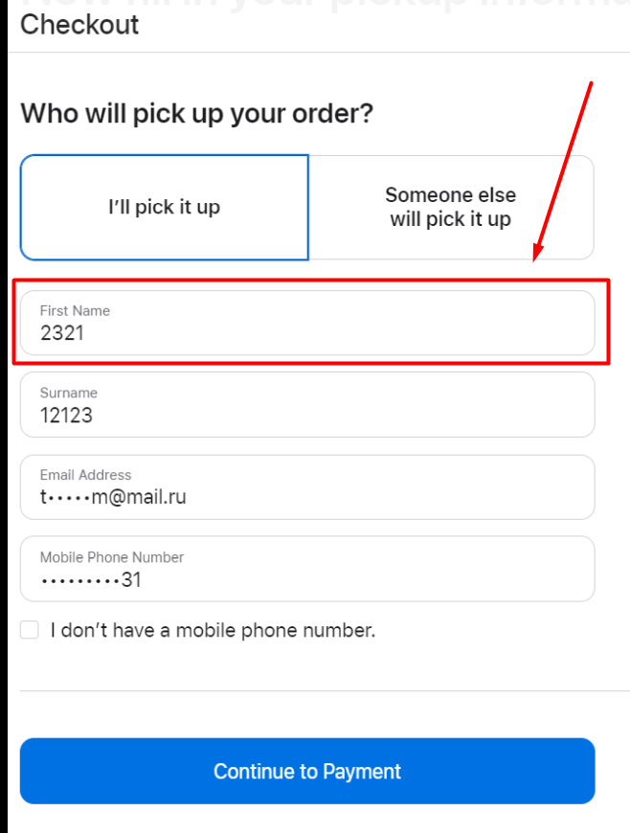 | Должно принимать | Pass
 | Не принимает слово с маленькой буквой | Вести 1 маленькую букву |  | Не должно принимать | Fail
 | Не принимает специальный символы | Вести спец символ |  | Не должно принимать | Fail
 | Не принимает цифры | Вести цифру |  | Не должно принимать | Fail
 | Не принимает пробел | Вести пробел |  | Не должно принимать | Fail
 | max символов | Вести max символов |  | Должно принимать 14 | Pass
 | min символов | Вести min символов |  | Должно принимать 8 | Fail

Second Name | Принимает слово с главной буквой | Ввести 1 большую букву | 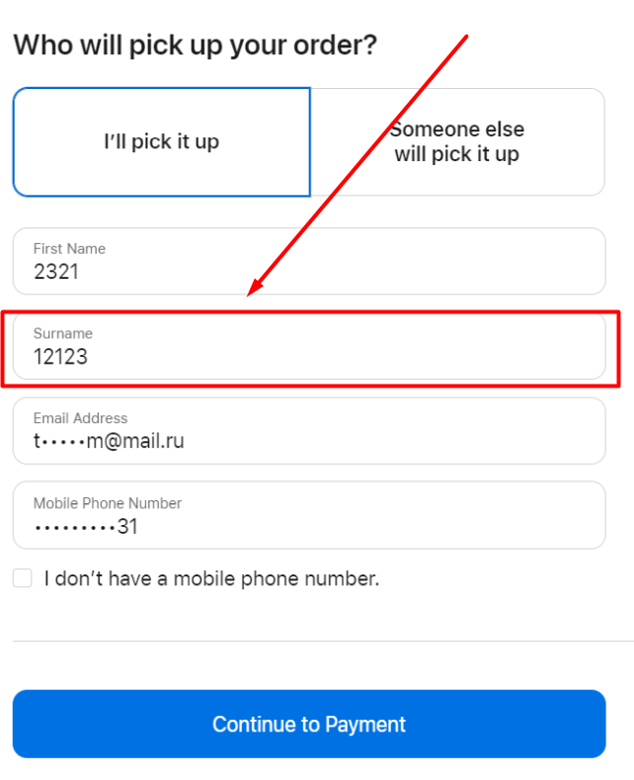 | Должно принимать | Pass
 | Не принимает слово с маленькой буквой | Вести 1 маленькую букву |  | Не должно принимать | Fail
 | Не принимает специальный символы | Вести спец символ |  | Не должно принимать | Fail
 | Не принимает цифры | Вести цифру |  | Не должно принимать | Fail
 | Не принимает пробел | Вести пробел |  | Не должно принимать | Fail
 | max символов | Вести max символов |  | Должно принимать 14 | Pass
 | min символов | Вести min символов |  | Должно принимать 8 | Fail

Email | Не пустой | Вести ничего | 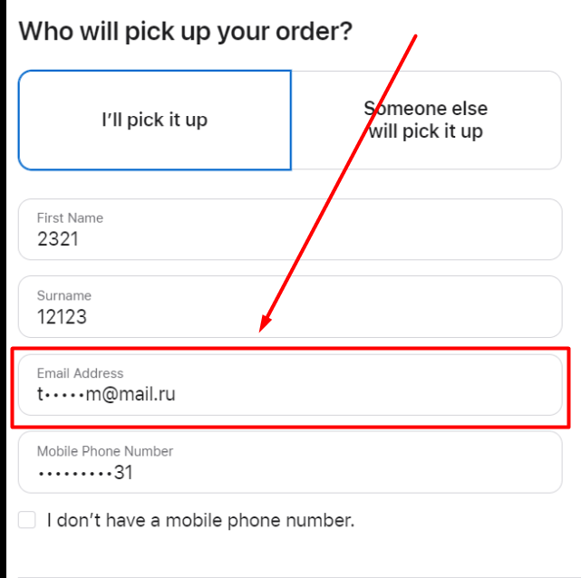 | Не должно принять | Pass
 | Валидировать на email | Вести faker email (test@gmail.com) |  | Должно валидировать | Pass
 | Макс символов | Вести символы |  | Должно быть ограничение | Fail
 | Мин симоволов | Вести символы |  | Не возможно проверить | Pass

Phone | Проверка на пустое поле | Вести ничего | 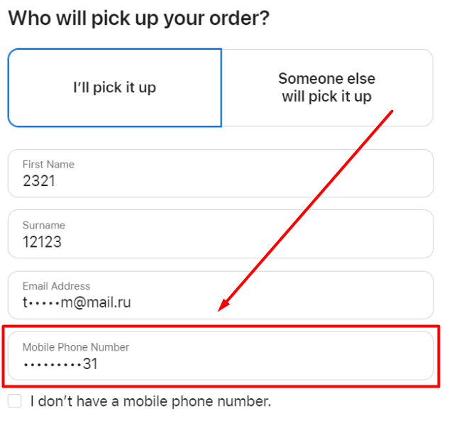 | Не должно принять | Pass
 | Принятие букв | Вести буквы разных языков + иероглиф |  | Не должно принять | Pass
 | Принятие пробелов | Вести пробел |  | Не должно принять | Pass
 | Принятие спец. Символов | Вести @ ; . /# % *~ |  | Не должно принять | Pass
 | Ввод цифр | Вести [0-9]+ |  | Должно принять | Pass
 | Ввести + впереди | Вести \+[0-9]+ |  | Должно принять | Pass
 | Ограничение на макс симолов | Вести [0-9]+ |  | Не должно принять | Pass

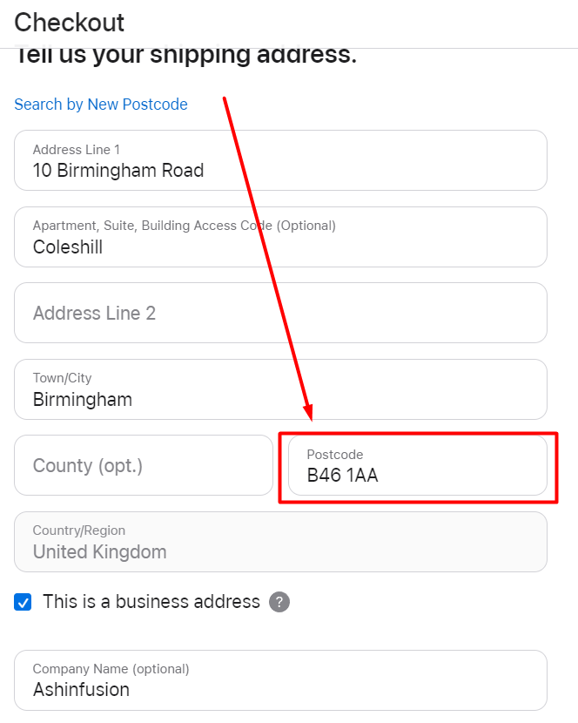
Post Code | Пустое поле | Вести ничего |  | Не должно принять | Pass
 | Ввести пробел | Вести пробел |  | Не должно принять | Pass
 | Ввести спец. Симолы | Вести @ ; . /# % *~ |  | Не должно принять | Pass
 | Ввести цифры | Вести [0-9] |  | Должно принять | Pass
 | Ввести буквы | Вести буквы разных языков + иероглиф |  | Должно принять | Pass

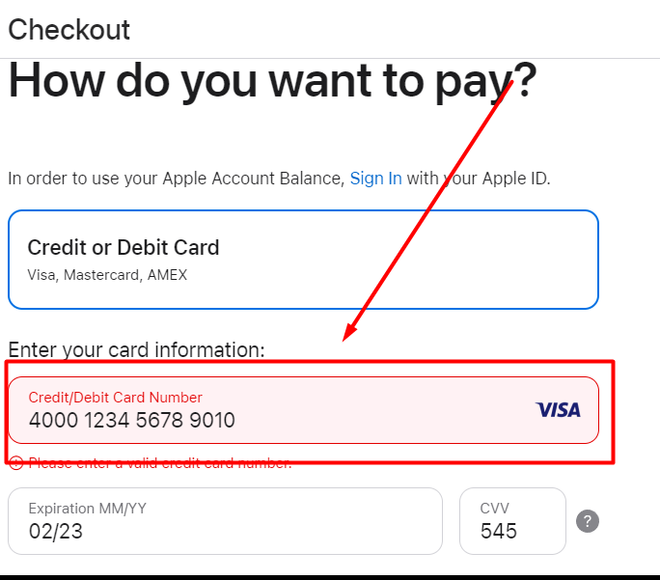
Card Number | Ввести пробел | Вести пробел |  | Не должно принять | Pass
 | Ввести спец. Симолы | Вести @ ; . /# % *~ |  | Не должно принять | Pass
 | Ввести цифры | Вести [0-9] |  | Должно принять | Pass
 | Валидация карты по алгоритму луны | Вести не валидную карту |  | Не должно принять | Pass

 |  |  | 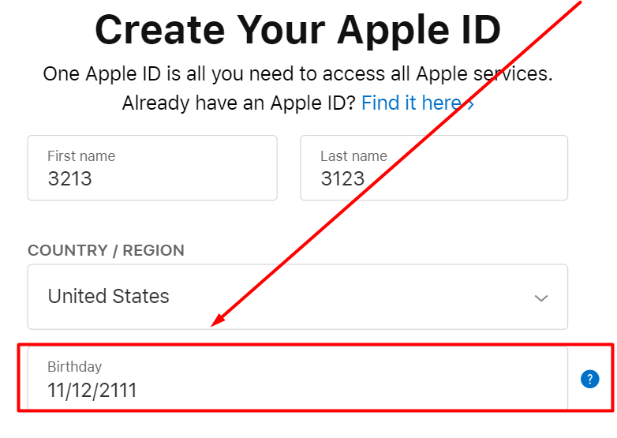
B-day | Ввод даты будущего | 10\12\2099 |  | Не должно принять | Pass
 | Ввести спец. Симолы | Вести @ ; . /# % *~ |  | Не должно принять | Pass
 | Ввести пробел | Вести пробел |  | Не должно принять | Pass
 | Проверка на 18 лет | 10\12\2020 |  | Не должно принять | Pass
 | Проверка на дни, месяца, год | 13\32\-1000 |  | Не должно принять | Pass

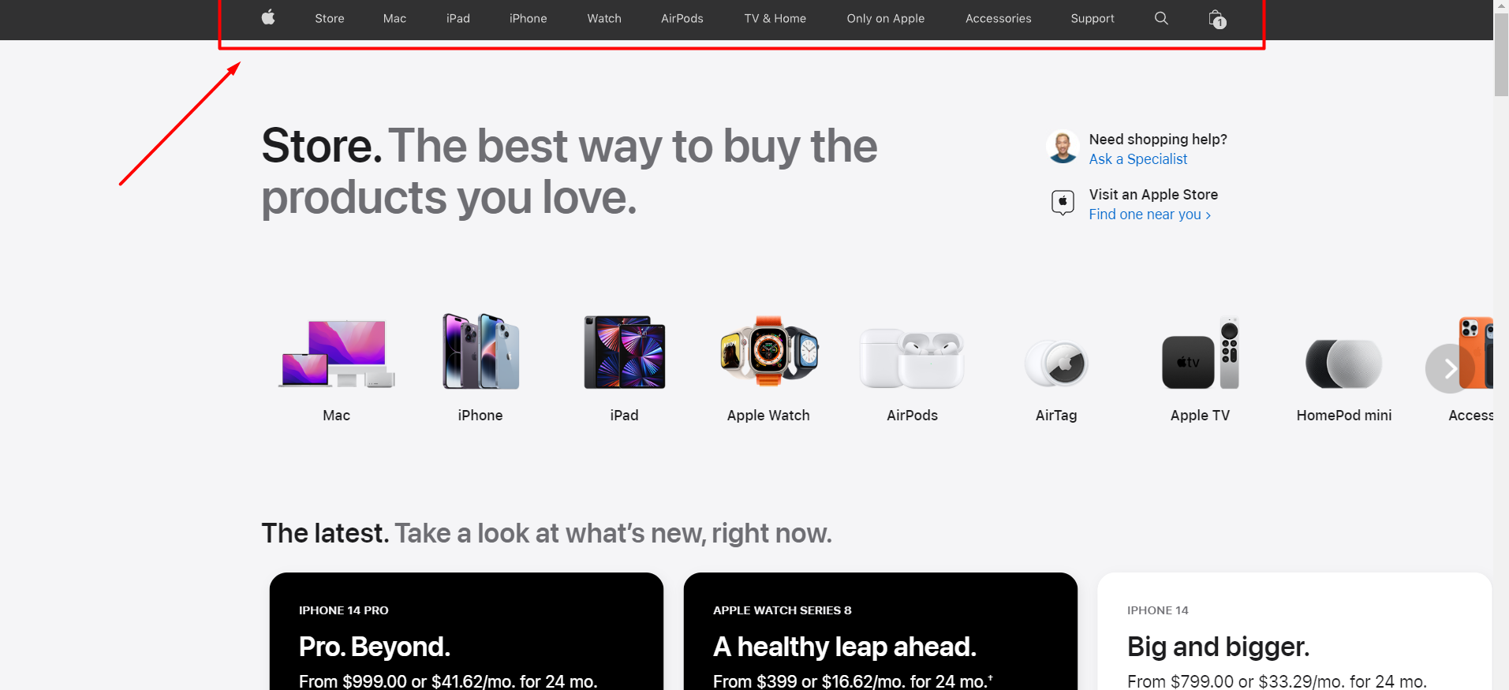
Header Navigation | Store | Перейти по кнопке |  | Перейти на другую страницу | Pass
 | Mac | Перейти по кнопке |  | Перейти на другую страницу | Pass
 | iPad | Перейти по кнопке |  | Перейти на другую страницу | Pass
 | iPhone | Перейти по кнопке |  | Перейти на другую страницу | Pass
 | Watch | Перейти по кнопке |  | Перейти на другую страницу | Pass
 | AirPods | Перейти по кнопке |  | Перейти на другую страницу | Pass
 | TV & Home | Перейти по кнопке |  | Перейти на другую страницу | Pass
 | Only on App | Перейти по кнопке |  | Перейти на другую страницу | Pass
 | Accessories | Перейти по кнопке |  | Перейти на другую страницу | Pass
 | Support | Перейти по кнопке |  | Перейти на другую страницу | Pass
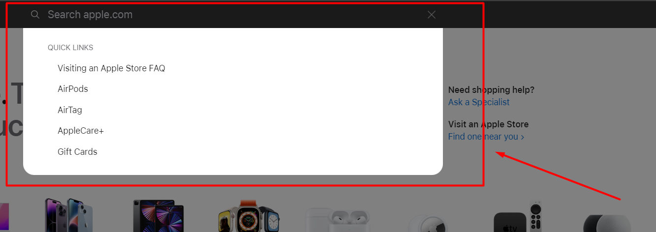
Search Panel | Проверка на нахождение | Mac Air |  | Выдача Macbook Air | Pass
 | Проверка на нахождение | Samsung |  | Не нашло | Pass
 | Проверка на нахождение | фыв12123 |  | Ошибка | Pass
 | Проверка на нахождение | Ввод пустого поля |  | Запрещено | Pass

